title
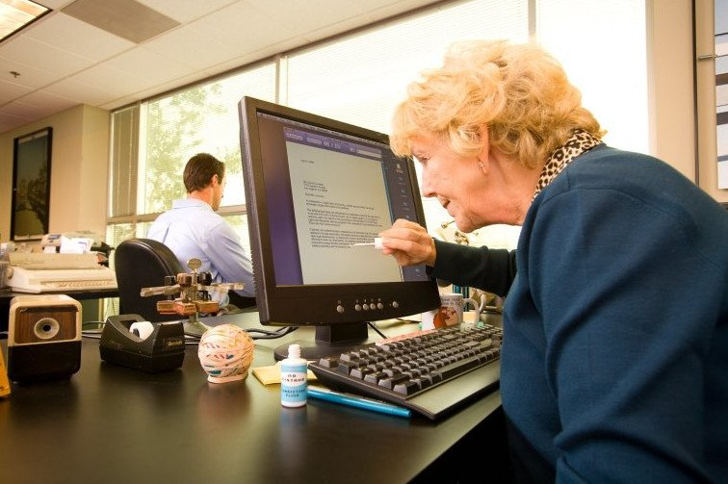

Кейс №3. Помоги бабушке-бухгалтеру 👵

Проблема1
Проблемка 👵

0. Выберите выпавшую вам проблему и скройте остальные листы
1. Создайте новый лист с названием «Табель» или переименуйте текущий.
2. Воспроизведите при помощи MS Excel таблицу, изображенную на рисунке 1.
3. Распределите фамилии, имена, отчества, а также даты по соответствующим столбцам в таблице, используя инструменты MS Excel
4. Отсортируйте список по фамилиям в алфавитном порядке. Отредактируйте даты в соответствии с образцом заполнения.
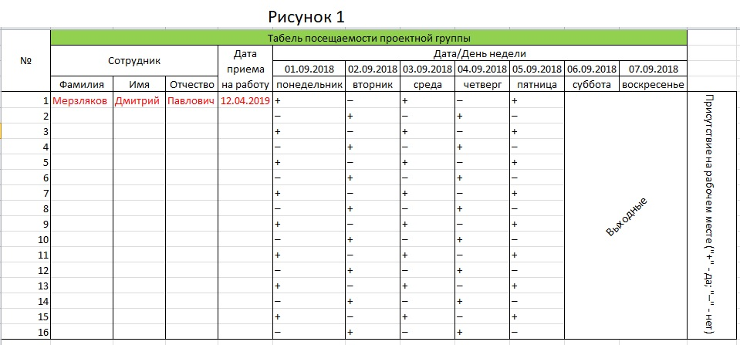

 | ФИО сотрудников
 | Мерзляков Дмитрий Павлович | Жуков Максим Сергеевич | Чиричков Генадий Иванович | Макарова Анастасия Дмитриевна | Скородумов Алексей Александрович | Бутерков Павел Валерьевич | Мерзлякина Ольга Алексеевна | Маликов Андрей Максимович | Чумак Евгения Владимировна | Филипова Татьяна Валерьевна | Хромин Никита Анатольевич | Лирин Дмитрий Кирилович | Жуликова Маргарита Ивановна | Мурзикин Руслан Викторович | Самопалова Елизовета Романовна | Пимкина Наталья Романовна
 | Дата приема на работу
 | 12-4-2019 | 24-1-2019 | 3-9-2018 | 7-12-2018 | 3-12-2018 | 9-7-2017 | 15-07-2015 | 20-03-2017 | 11-09-2016 | 17.09.2017 | 06.08.2018 | 7-5-2017 | 30.09.2018 | 9-11-2016 | 18-3-2019 | 13-2-2017

Проблема2
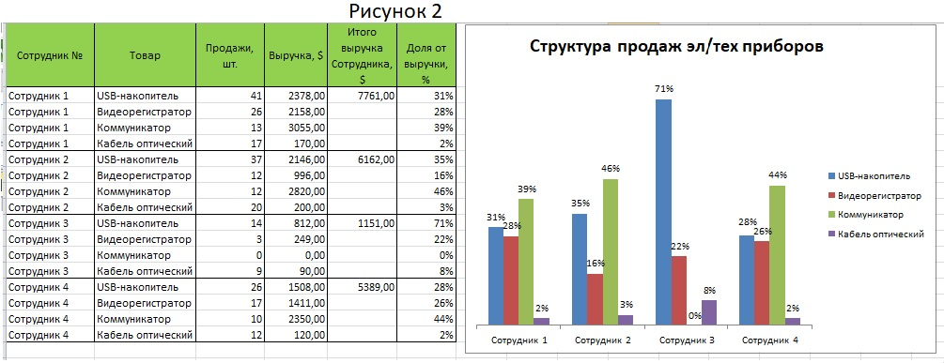
Сотрудник № | Товар | Продажи, шт. | Выручка,$ | Итого выручка Сотрудника, $ | Доля от выручки, % |  | Проблемка 👵

Формулы-подсказки
Сотрудники 1,2,3 и 4 продают в магазине эл/тех. приборов следующие товары:
- USB-накопитель
- Видеорегистратор
- Коммуникатор
- Кабель оптический
0. Выберите выпавшую вам проблему и скройте остальные листы
1. Заполните таблицу, используя справочную информацию и формулы-подсказки.
Используйте инструменты редактирования MS Excel и строку формул! Вид итоговой
таблицы представлен на рисунке 2!
2. Сделайте гистограмму, показывающую продажи каждого сотрудника в отдельности
(Вставка - Диаграммы -Гистограмма {НЕ СПАРКЛАЙНЫ}).
Каждый столбец отображает долю от выручки, полученную сотрудником от продажи
конкретного товара.
Образец гистограммы представлен на рисунке 2!
$$Выручка=Цена×Продажи$$

$$Итого выручка сотрудника №=Выручка \left(USBнакопитель\right)+Выручка \left(Видеорегистратор\right)+Выручка \left(Коммуникатор\right)+Выручка(Кабель оптический)$$

$$Доля от выручки=Выручка \left(Товар\right)÷Сумма выручек Сотрудника$$

 | Справочная информация
 | Товар | Цена, $ | Продажи, шт.
 |  |  | Сотрудник 1 | Сотрудник 2 | Сотрудник 3 | Сотрудник 4
 | USB-накопитель | 58 | 41 | 37 | 14 | 26
 | Видеорегистратор | 83 | 26 | 12 | 3 | 17
 | Коммуникатор | 235 | 13 | 12 | 0 | 10
 | Кабель оптический | 10 | 17 | 20 | 9 | 12

Проблема3
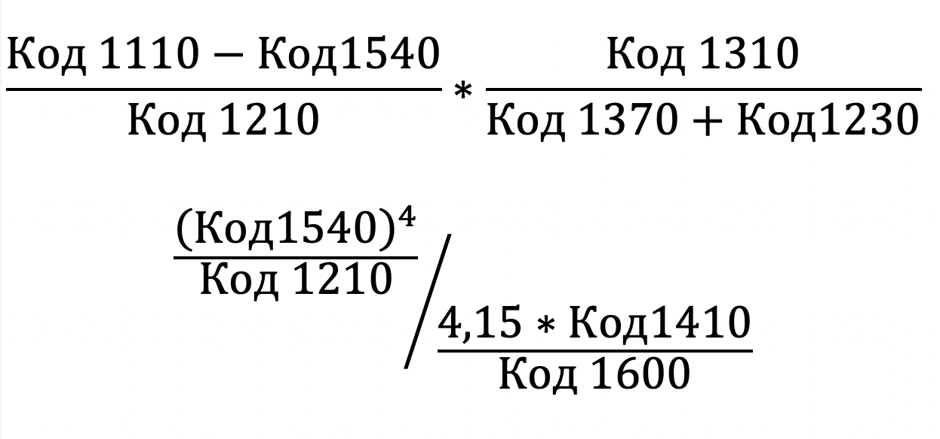
Бухгалтерский баланс компании А, 2019 |  |  |  | Поиск по коду строки
Код строки | Название строки | тыс. руб. | Доля расходов, % | Код строки | Наименование строки | тыс.руб. | Доля расходов, %
 | АКТИВ
1110 | Нематериальные активы | 7664168 |  | 1230 |  |  |  | Ответ 1:
1120 | Результаты исследований и разработок | 3466656 |  | 1110 |  |  |  | Ответ 2:
1130 | Нематериальные поисковые активы | 112010828 |  | 1540
1140 | Материальные поисковые активы | 31147477 |  | 1310
1150 | Основные средства в т.ч. | 6722373558 |  | 1370
1170 | Финансовые вложения в т.ч. | 1945053118 |  | 1100
1180 | Отложенные налоговые активы | 32927070 |  | 1410
1190 | Прочие внеоборотные активы | 8872650 |  | 1600
1210 | Запасы в т.ч. | 491437744
1220 | Налог на добавленную стоимость по приобретенным ценностям | 69933019
1230 | Дебиторская задолженность, в т.ч. | 1959540653
1240 | Финансовые вложения (за исключением денежных эквивалентов), в т.ч. | 70045548
Перед вами 1-ая форма бухгалтерского баланса. В ней перечислены все статьи, показывающие, куда вложены средства и откуда они приходят в определенном году. ЖЕЛТЫЕ ячейки необходимо заполнить!
0. Выберите выпавшую вам проблему и скройте остальные листы
﻿﻿1. Посчитайте итоги по разделам, просуммировав значения расходов!
﻿﻿﻿2. Посчитайте долю каждого расхода от итогов
﻿﻿﻿
3. С помощью функции ВПР заполните таблицу «Поиск по коду строки»
4. Посчитайте коэффициенты по формулам. Смотри пример на картинке.
Значение Кодов брать из таблицы «Поиск по коду строки» колонка «тыс.руб.»
1250 | Денежные средства и денежные эквиваленты, в т.ч. | 725100916 |  |  | Проблемка 👵
1260 | Прочие оборотные активы | 2600651
1600 | ИТОГ
 | ПАССИВ
1310 | Уставный капитал (складсниый капитал, уставной фонд, вклады товарищей) | 118367564
1320 | Собственные акции, выкупленные у ащионерюв | 0
1340 | Переоценка внеоборотных активов | 5885950326
1350 | Добавочный капитал (без переоценки) | 0
1360 | Резервный капитал | 8636001
1370 | нераспределенная прибыль (непокрытый убыток) | 4401046356
1380 | Фонд социальной сферы государственной | 0
1410 | Заемные средства, в т.ч. | 1443879533
1420 | Отложенные нагоговые обязательства | 367737630
1430 | Оценочные обязательства | 7829183
1450 | Прочие обязательства | 2411398
1520 | Кредиторская задолженность, в т.ч. | 810093722
1530 | Доходы будущих периодов | 0
1540 | Оценочные обязательства | 90428731
1550 | Прочие обязательства | 0
1700 | ИТОГ

Проблема4
Фамилия | Имя | Отчество | Домашний адрес |  |  | Дата получения карты | Дата окончания действия карты | Вид карты | № клубной карты | Скидки
Колобова НИНА ивановна |  |  | ул. | Елецкая, | 23-37 | 43366 | 43913 | Золотая 5622 |  |  | Проблемка 👵
Кротова АННА григорьевна |  |  | ул. | Плеханова, | 77-2-25 | 43387 | 43752 | Серебряная 1768
0. Выберите выпавшую вам проблему и скройте остальные листы
1. Перекрасьте шапку таблицы в зеленый цвет.
2. Отредактируйте все ФИО, приведя их к общему стилю написания (первые буквы - заглавные; остальные - строчные).
3. Разделите по столбцам ФИО с помощью соответствующего инструмента
4. Отредактируйте таблицу "Домашний адрес", соединив строки в одну ячейку при помощи функции СЦЕПИТЬ
5. Измените формат ячеек в столбцах "Дата получения карты" и "Дата окончания срока действия"
6. Отсортировать таблицу по фамилиям
7. Создать фильтр по виду клубной карты
8. Закрепить шапку таблицы
9. Скрыть столбцы "Дата получения карты", Дата окончания действия карты"
10. При помощи формулы ЕСЛИ, присвойте всем картам "базовая" соответствующий бонус.
11. Присвойте каждому виду карты предложенные бонусы (используйте сложные логические выражения ЕСЛИ)
Петелин НИКОЛАЙ петрович |  |  | Батайский | пр-д, | 15-28 | 43389 | 43937 | Серебряная 1225
СТЕПАНОВА татьяна АЛексеевна |  |  | ул. | Вавилова, | 82-89 | 43409 | 43774 | Утренняя 3213
бахарев СЕРГЕЙ Павлович |  |  | ул. | Елецкая, | 47-24 | 43432 | 43797 | Утренняя 1235
БОРОДКИН СЕРГЕЙ ИЛЬИЧ |  |  | ул. | Ляпунова, | 12-89 | 43446 | 43811 | Утренняя 5543
Сидоров СЕРГЕЙ НИКОЛАЕВИЧ |  |  | Сходненская | ул., | 74-87 | 43476 | 43841 | Базовая 2678
симонов виктор Николаевич |  |  | ул. | Вавилова, | 22-126 | 43479 | 43844 | Базовая 2234
БАРСУКОВ владимир ВАЛЕНТИНОВИЧ |  |  | Сумской | пр-д, | 12-74 | 43500 | 43865 | Базовая 5412
Шичко любовь васильевна |  |  | ул. | Вавилова, | 12-59 | 43515 | 43880 | Базовая 1135
Сергеев ЮРИЙ иванович |  |  | Севастопольский | пр-т, | 84-14 | 43528 | 43894 | Базовая 3098
АНТОНОВА анна николаевна |  |  | Нагорная | ул., | 82-4-81 | 43535 | 43901 | Утренняя 4778
Андреев ВИКТОР Борисович |  |  | ул. | Юных Ленинцев, | 26-86 | 43550 | 43916 | Базовая 8329
Михайлов Владимир ЛЕОНИДОВИЧ |  |  | Ленинский | пр-т, | 39-92 | 43553 | 43737 | Серебряная 1994
ГРУШИН АЛЕКСАНДР Владимирович |  |  | Заводской | пр-д, | 12-3 | 43554 | 43738 | Утренняя 6653
Крупинов александр Сергеевич |  |  | Первомайская | ул., | 47-44 | 43572 | 43938 | Золотая 1947
смирнова РАИСА Ивановна |  |  | ул. | Шверника, | 82-34 | 43602 | 43968 | Базовая 3786
Воронов ВЯЧЕСЛАВ александрович |  |  | ул. | Мусы Джалиля, | 86-45 | 43608 | 43792 | Базовая 9023
Гусев НИКОЛАЙ александрович |  |  | Севастопольский | пр-т, | 84-89 | 43638 | 43821 | Утренняя 5919
ПРОТОПОПОВ владимир валентинович |  |  | Сумской | пр-д, | 48-77 | 43647 | 44013 | Утренняя 1705
Кубарев сергей ЛЕОНИДОВИЧ |  |  | Валовая | ул., | 16-6 | 43661 | 43845 | Базовая 4999
КУДРЯВЦЕВ Александр петрович |  |  | ул. | Гарибальди, | 70-26 | 43687 | 44053 | Базовая 5553
медников ВЯЧЕСЛАВ александрович |  |  | ул. | Мусы Джалиля, | 86-12 | 43688 | 43872 | Золотая 2473
кошкин ВИКТОР петрович |  |  | ул. | Кантемировская, | 77-3-82 | 43724 | 43906 | Серебряная 3367

Проблема5
Производитель | Модель | Тип | Цена | Продажи | Выручка
Acura Integra |  | 0 | 21.50 | 16 |  | Проблемка 👵
Acura RL |  | 0 | 42.00 | 8
0. Выберите выпавшую вам проблему и скройте остальные листы
1. Разбейте первый столбец на производителей и модели автомобилей
2. Отсортируйте по типу автомобиля
3. Посчитайте выручку
4. Посчитайте долю каждого автомобиля в общей выручке
5. С помощью функции ЕСЛИ перекодируйте значения в колонке Тип на следующие значения
0 - Легковой
1 - Внедорожник
Acura TL |  | 0 | 28.40 | 39
Audi A4 |  | 0 | 23.99 | 20
Audi A6 |  | 0 | 33.95 | 18
Audi A8 |  | 0 | 62.00 | 1
BMW 323i |  | 0 | 26.99 | 19
BMW 328i |  | 0 | 33.40 | 9
BMW 528i |  | 0 | 38.90 | 17
Cadillac Catera |  | 0 | 31.01 | 11
Cadillac DeVille |  | 0 | 39.90 | 63
Cadillac Eldorado |  | 0 | 39.67 | 6
Cadillac Escalade |  | 1 | 46.23 | 14
Cadillac Seville |  | 0 | 44.48 | 15
Chevrolet Camaro |  | 0 | 24.34 | 26
Chevrolet Cavalier |  | 0 | 13.26 | 145
Chevrolet Corvette |  | 0 | 45.71 | 17
Chevrolet Impala |  | 0 | 18.89 | 107
Chevrolet Lumina |  | 0 | 18.89 | 24
Chevrolet Malibu |  | 0 | 16.54 | 135
Chevrolet Metro |  | 0 | 9.24 | 21
Chevrolet Prizm |  | 0 | 13.96 | 32
Chrysler 300M |  | 0 | 29.19 | 30
Chrysler Cirrus |  | 0 | 16.48 | 32
Chrysler Concorde |  | 0 | 22.25 | 31
Chrysler LHS |  | 0 | 28.34 | 13
Dodge Avenger |  | 0 | 19.05 | 4
Dodge Caravan |  | 1 | 19.57 | 181
Dodge Dakota |  | 1 | 16.98 | 111
Dodge Durango |  | 1 | 26.31 | 101
Dodge Intrepid |  | 0 | 22.51 | 88
Dodge Neon |  | 0 | 12.64 | 76
Dodge Stratus |  | 0 | 20.23 | 71
Dodge Viper |  | 0 | 69.73 | 0
Ford Contour |  | 0 | 17.04 | 35
Ford Escort |  | 0 | 12.07 | 70
Ford Expedition |  | 1 | 36.14 | 125
Ford Explorer |  | 1 | 31.93 | 276
Ford F-Series |  | 1 | 26.94 | 540
Ford Focus |  | 0 | 12.32 | 175
Ford Mustang |  | 0 | 21.56 | 113
Ford Ranger |  | 1 | 12.05 | 220
Ford Taurus |  | 0 | 17.89 | 245
Ford Windstar |  | 1 | 21.41 | 155
Honda Accord |  | 0 | 15.35 | 230
Honda Civic |  | 0 | 12.89 | 199
Honda CR-V |  | 1 | 20.55 | 73
Honda Odyssey |  | 1 | 26.00 | 76
Honda Passport |  | 1 | 26.60 | 12
Hyundai Accent |  | 0 | 9.70 | 41
Hyundai Elantra |  | 0 | 11.80 | 66
Hyundai Sonata |  | 0 | 15.00 | 29
Infiniti I30 |  | 0 | 29.47 | 23
Jaguar S-Type |  | 0 | 42.80 | 15
Jeep Cherokee |  | 1 | 21.62 | 80
Jeep Wrangler |  | 1 | 14.46 | 55
Lexus ES300 |  | 0 | 31.51 | 24
Lexus GS300 |  | 0 | 37.81 | 12
Lexus GS400 |  | 0 | 46.31 | 3
Lexus LS400 |  | 0 | 54.01 | 6
Lexus LX470 |  | 1 | 60.11 | 9
Lexus RX300 |  | 1 | 34.61 | 51
Lincoln Navigator |  | 1 | 42.66 | 22
Mercedes-Benz C-Class |  | 0 | 31.75 | 18
Mercedes-Benz CL500 |  | 0 | 85.50 | 0
Mercedes-Benz E-Class |  | 0 | 49.90 | 27
Mercedes-Benz M-Class |  | 1 | 35.30 | 28
Mercedes-Benz S-Class |  | 0 | 69.70 | 16
Mercedes-Benz SL-Class |  | 0 | 82.60 | 3
Mercedes-Benz SLK |  | 0 | 38.90 | 7
Mercedes-Benz SLK230 |  | 0 | 41.00 | 1
Mercury Cougar |  | 0 | 16.54 | 26
Mercury Mountaineer |  | 1 | 27.56 | 27
Mercury Mystique |  | 0 | 16.24 | 14
Mercury Sable |  | 0 | 19.04 | 67
Mercury Villager |  | 1 | 22.51 | 20
Mitsubishi 3000GT |  | 0 | 25.45 | 0
Mitsubishi Diamante |  | 0 | 25.00 | 5
Mitsubishi Eclipse |  | 0 | 19.05 | 42
Mitsubishi Galant |  | 0 | 17.36 | 55
Mitsubishi Mirage |  | 0 | 13.99 | 26
Mitsubishi Montero |  | 1 | 31.81 | 11
Nissan Altima |  | 0 | 20.39 | 88
Nissan Frontier |  | 1 | 17.89 | 65
Nissan Maxima |  | 0 | 26.25 | 79
Nissan Pathfinder |  | 1 | 29.30 | 42
Nissan Quest |  | 1 | 26.40 | 27
Nissan Sentra |  | 0 | 13.50 | 42
Nissan Xterra |  | 1 | 22.80 | 54
Plymouth Voyager |  | 1 | 18.85 | 24
Pontiac Montana |  | 1 | 25.64 | 39
Saturn LS |  | 0 | 15.01 | 49
Saturn LW |  | 0 | 18.84 | 8
Saturn SC |  | 0 | 12.54 | 24
Saturn SL |  | 0 | 10.69 | 80
Saturn SW |  | 0 | 14.29 | 5
Subaru Forester |  | 1 | 20.10 | 33
Subaru Outback |  | 0 | 22.70 | 47
Toyota 4Runner |  | 1 | 22.29 | 68
Toyota Avalon |  | 0 | 25.55 | 63
Toyota Camry |  | 0 | 17.52 | 247
Toyota Celica |  | 0 | 16.88 | 33
Toyota Corolla |  | 0 | 13.11 | 142
Toyota RAV4 |  | 1 | 16.89 | 25
Toyota Sienna |  | 1 | 22.37 | 65
Toyota Tacoma |  | 1 | 11.53 | 84
Volkswagen Beetle |  | 0 | 15.90 | 49
Volkswagen Cabrio |  | 0 | 19.99 | 9
Volkswagen Golf |  | 0 | 14.90 | 9
Volkswagen GTI |  | 0 | 17.50 | 5
Volkswagen Jetta |  | 0 | 16.70 | 83
Volkswagen Passat |  | 0 | 21.20 | 51
Volvo C70 |  | 0 | 45.50 | 3
Volvo S40 |  | 0 | 23.40 | 16
Volvo S70 |  | 0 | 27.50 | 15
Volvo S80 |  | 0 | 36.00 | 18
Volvo V40 |  | 0 | 24.40 | 3
Volvo V70 |  | 0 | 28.80 | 17

Проблема6
Фамилия | № отдела | Должность | Принадлеж-ность к штату | Образование | Пол | Кол-во детей | Оклад | Премия
Савостьянова Ангелина | 4 | рабочий | шт. | среднее | м | 3 | 7,000.00 ₽ |  | Проблемка 👵
Андреев Евгений | 4 | инженер | шт. | высшее | м |  | 14,000.00 ₽
Веренина Галина | 5 | лаборант | шт. | среднее | ж | 3 | 4,000.00 ₽
Дмитриева Екатерина | 2 | бухгалтер | шт. | высшее | ж | 1 | 20,000.00 ₽
Киреев Владислав | 4 | рабочий | шт. | среднее | м | 3 | 6,000.00 ₽
Ягодкина Лариса | 5 | лаборант | шт. | среднее | ж | 1 | 4,000.00 ₽
0. Выберите выпавшую вам проблему и скройте остальные листы
1. Настроите представление таблицы Сотрудники
2. Отобразите скрытый столбецы B, H, I, J
3. Измените ширину столбцов таблицы и перенесите строки в заголовках. Сделайте так, чтобы все данные были отображены!
4. Разбейте фамилии и имена по разным столбцам
5. Зафиксируйте первую строку таблицы
6. Отсоритируйте таблицу по Фамилиям
7. Перенесите готовую таблицу в новый лист «Сотрудники»
8. Определите премию для тех сотрудников, у которых более двух детей (Есть премия или Нет премия)
Дробова Полина | 5 | лаборант | шт. | среднее | ж |  | 4,000.00 ₽
Замянский Виталий | 5 | инженер | шт. | высшее | м | 3 | 12,000.00 ₽
Легков Дмитрий | 1 | юрист | совм. | высшее | м | 2 | 10,000.00 ₽
Линева Наталия | 2 | экономист | шт. | высшее | ж | 3 | 12,000.00 ₽
Кузнецов Валерий | 4 | рабочий | шт. | среднее | м | 1 | 5,000.00 ₽
Кумарина Галина | 1 | секретарь | шт. | среднее | ж |  | 7,000.00 ₽
Гордеев Федор | 4 | водитель | совм. | среднее | м | 1 | 5,000.00 ₽
Котов Геннадий | 1 | юрист | шт. | высшее | м | 1 | 20,000.00 ₽
Кудин Иван | 4 | водитель | шт. | среднее | м | 2 | 10,000.00 ₽
Михеев Олег | 4 | рабочий | шт. | среднее | м | 1 | 7,000.00 ₽
Моисеенко Владимир | 1 | юрист | совм. | высшее | м |  | 10,000.00 ₽
Гришин Алексей | 5 | техник | шт. | среднее | м | 1 | 6,000.00 ₽
Попова Ольга | 1 | секретарь-референт | шт. | высшее | ж | 2 | 9,000.00 ₽
Привалов Никита | 2 | главный бухгалтер | совм. | высшее | м | 2 | 30,000.00 ₽
Прянишников Евгений | 4 | инженер | шт. | высшее | м | 1 | 8,000.00 ₽
Пустовалов Николай | 4 | инженер | шт. | высшее | м | 1 | 12,000.00 ₽
Родионов Илья | 4 | рабочий | шт. | среднее | м | 1 | 7,000.00 ₽
Лебедева Кирилл | 4 | рабочий | шт. | среднее | ж |  | 7,000.00 ₽
Симоянова Елена | 5 | лаборант | шт. | среднее | ж |  | 4,000.00 ₽
Стрельников Николай | 4 | инженер | шт. | высшее | м | 3 | 13,000.00 ₽
Ухтомская Александра | 4 | рабочий | шт. | среднее | ж |  | 7,000.00 ₽
Филина Татьяна | 2 | экономист | совм. | высшее | ж | 1 | 9,000.00 ₽
Пименов Геннадий | 5 | инженер | шт. | высшее | м | 1 | 12,000.00 ₽
Яковлева Динара | 2 | бухгалтер | шт. | среднее | ж | 3 | 10,000.00 ₽
Зудин Руслан | 4 | рабочий | шт. | среднее | м |  | 7,000.00 ₽
Алексеева Ирина | 1 | секретарь | шт. | среднее | ж | 3 | 8,000.00 ₽

